1
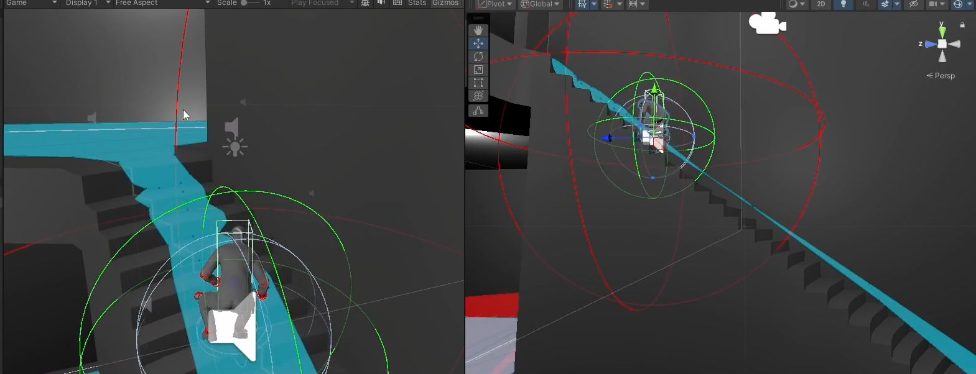
 |  | Product | MIP | Write date | 2025-10-08 16:53:00 | Product | Importance | Device | Replay | Frequency
History |  |  |  |  |  | MIP | High | PC(Engine) | Yes | Always
Issue No. | 1 |  |  |  |  | TD | Mid | Mobile | No | Often
Confirm date | 9/20/2025 |  | Writer | 김사윤 |  |  | Low |  |  | sometimes
Importance | High |  | Device | PC(Engine) |  |  |  |  |  | seldom

Issue
Replay | Yes |  | Frequency | Often
Category | Design |  | Charger | 엄기영

Detail
Issue | 계단에서 이동시 캐릭터가 미끄러지는 현상
계단에서 앉거나 일어나서 이동시 캐릭터가 계단에서 가끔씩 미끄러지는 현상

Replay

Comment
계단의 콜라이더 판정이 널널하지 않아 생기지 않아 판단.

Steel shot

2
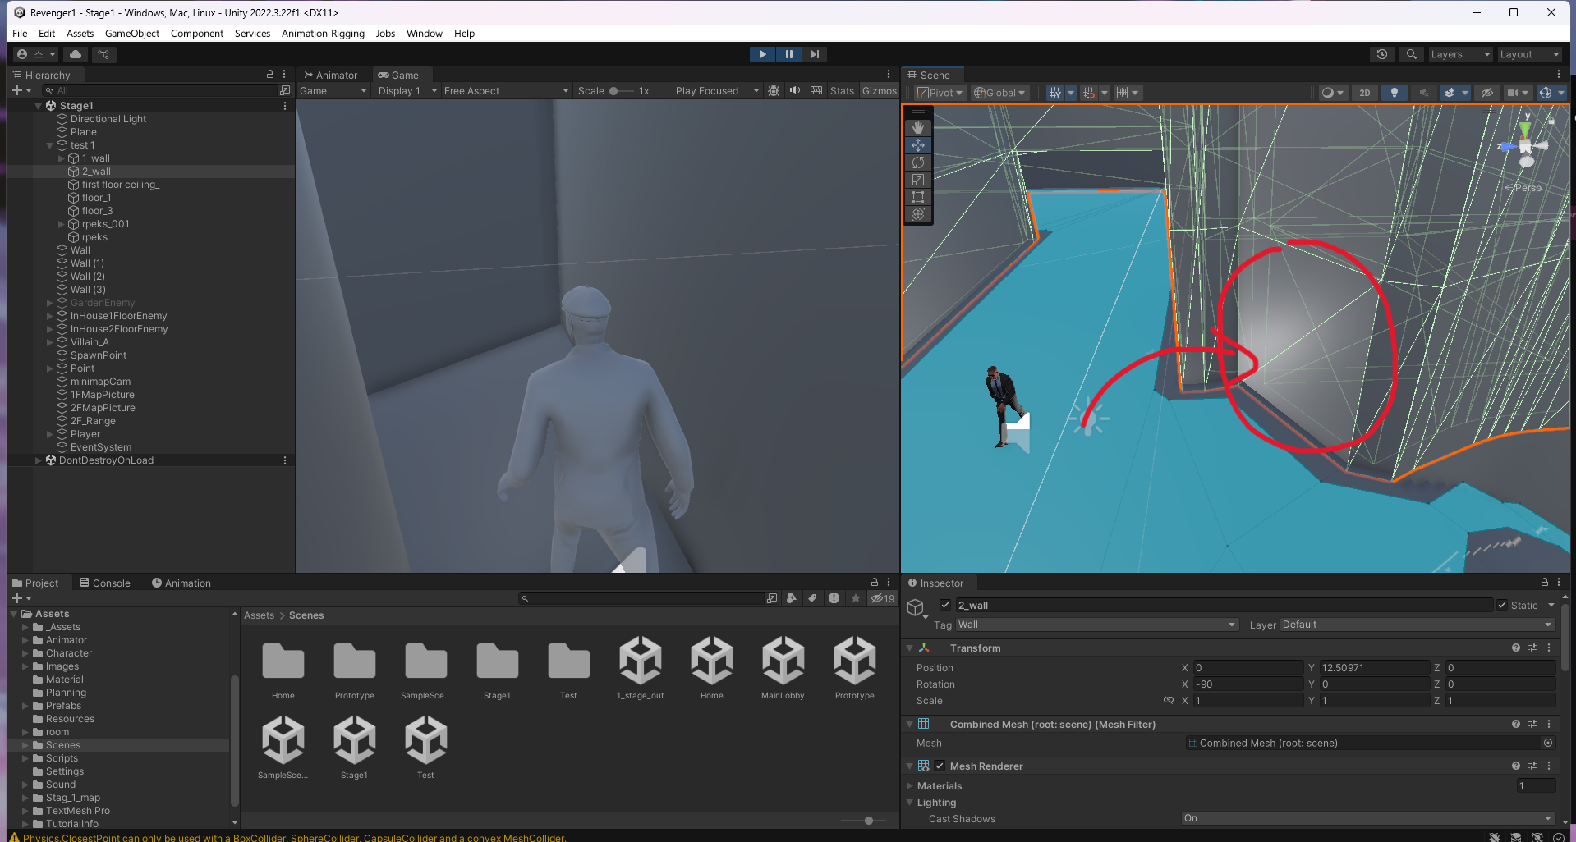
 |  | Product | MIP | Write date | 2025-10-08 16:53:00 | Product | Importance | Device | Replay | Frequency
History |  |  |  |  |  | MIP | High | PC(Engine) | Yes | Always
Issue No. | 2 |  |  |  |  | TD | Mid | Mobile | No | Often
Confirm date | 9/20/2025 |  | Writer | 김사윤 |  |  | Low |  |  | sometimes
Importance | Mid |  | Device | PC(Engine) |  |  |  |  |  | seldom

Issue
Replay | Yes |  | Frequency | Often
Category | Design |  | Charger | 엄기영

Detail
Issue | 계단구간 콜라이더 누락, 마감 버그
플레이어가 벽을 통과해 그대로 맵 중간에 갖혀버리는 버그가 있으니 보수작업을 요청함.

Replay

Comment
아직 2층 구간의 벽 콜라이더를 추가하지 않아 생긴 문제

Steel shot

5
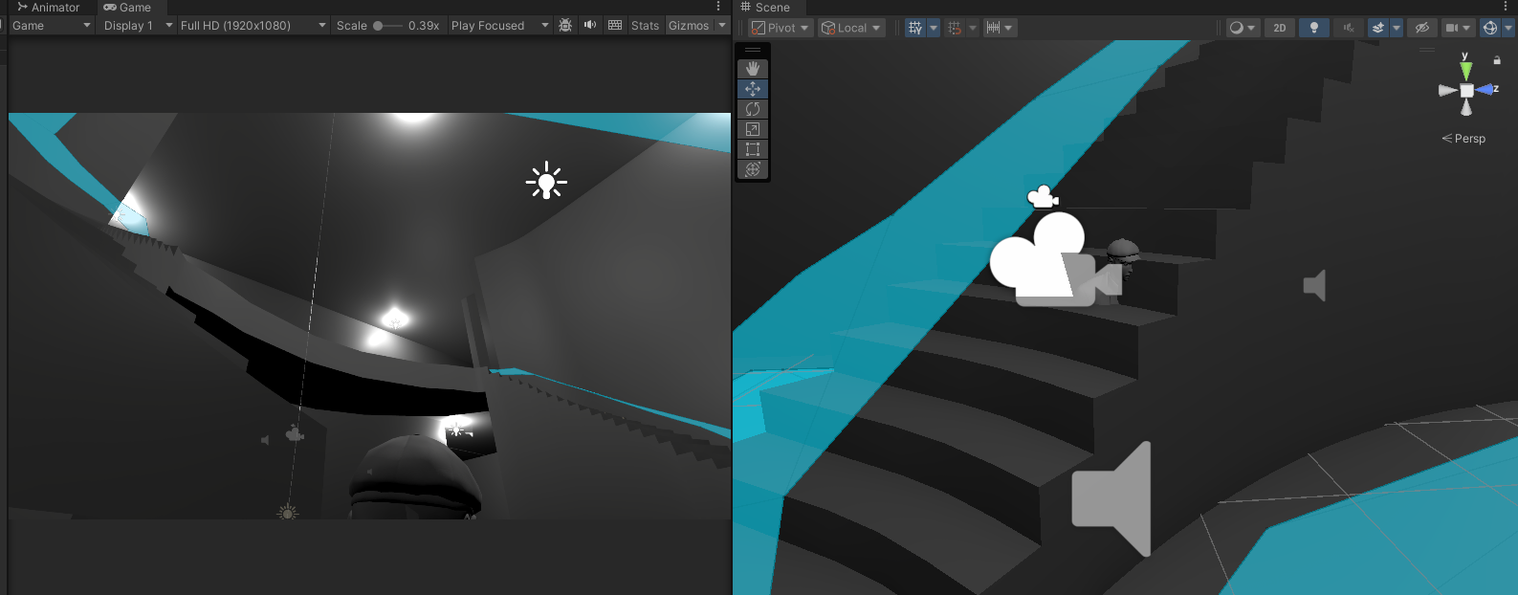
 |  | Product | MIP | Write date | 2025-10-08 16:53:00 | Product | Importance | Device | Replay | Frequency
History |  |  |  |  |  | MIP | High | PC(Engine) | Yes | Always
Issue No. | 5 |  |  |  |  | TD | Mid | Mobile | No | Often
Confirm date | 9/27/2025 |  | Writer | 김사윤 |  |  | Low |  |  | sometimes
Importance | Mid |  | Device | PC(Engine) |  |  |  |  |  | seldom

Issue
Replay | Yes |  | Frequency | Often
Category | Design |  | Charger | 엄기영

Detail
Issue | 플레이어와 비슷한 높이의 계단 콜라이더 통과 버그
플레이어의 키와 비슷한 계단 좌측 구간에서 콜라이더를 뚫어 플레이어가 계단안을 들어갈 수 있는 버그가 발견됨.

Replay

Comment
계단의 콜라이더 부분이 제대로 마감이 되지 않아 발생한 문제

Steel shot

